차량 인식 결과
파일명 | 파일 시간 | 이미지 경로 | 이미지 미리보기 | 차량 번호
화면 캡처 2025-04-03 135329.png | 2025-04-10T13_19_16.736363 | uploads\화면 캡처 2025-04-03 135329.png | 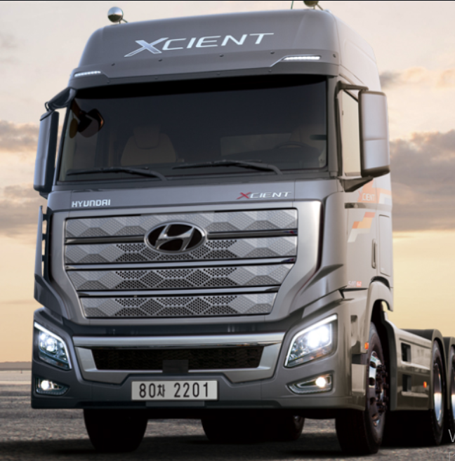 | 검출된 차 없음
화면 캡처 2025-04-03 091733.png | 2025-04-10T13_19_17.178608 | extracted\새 폴더\화면 캡처 2025-04-03 091733.png |  | 85우0315
화면 캡처 2025-04-03 092121.png | 2025-04-10T13_19_17.595454 | extracted\새 폴더\화면 캡처 2025-04-03 092121.png | 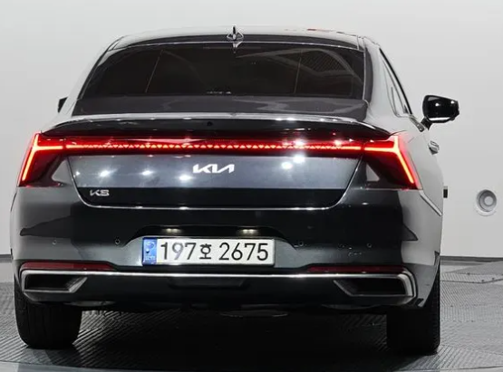 | 197호2675
화면 캡처 2025-04-03 092139.png | 2025-04-10T13_19_18.017509 | extracted\새 폴더\화면 캡처 2025-04-03 092139.png |  | 130호4236
화면 캡처 2025-04-03 125204.png | 2025-04-10T13_19_18.117930 | uploads\화면 캡처 2025-04-03 125204.png |  | 검출된 차 없음
화면 캡처 2025-04-03 125510.png | 2025-04-10T13_19_18.544492 | uploads\화면 캡처 2025-04-03 125510.png |  | 123가4568
화면 캡처 2025-04-03 125731.png | 2025-04-10T13_19_19.068127 | uploads\화면 캡처 2025-04-03 125731.png |  | 808갓2028
화면 캡처 2025-04-03 131846.png | 2025-04-10T13_19_19.204307 | uploads\화면 캡처 2025-04-03 131846.png |  | 검출된 차 없음
화면 캡처 2025-04-03 132010.png | 2025-04-10T13_19_19.602738 | uploads\화면 캡처 2025-04-03 132010.png |  | 123가4568
화면 캡처 2025-04-03 132102.png | 2025-04-10T13_19_19.814624 | uploads\화면 캡처 2025-04-03 132102.png |  | 검출된 차 없음

